상품제안서
카프 PTC 미니 온풍기 KF-FH01 | 상품코드: F11061

 |  |  |  |  |  |  | 02-412-0044 | www.easy1.co.kr
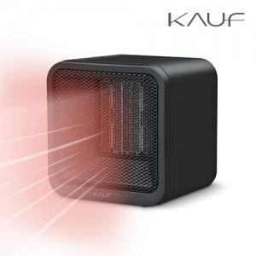

【상세/제작정보】 | 컴팩트한 사이즈와 유니크한 디자인 공간 효율성까지!

【인쇄/포장옵션】 | 실크, 레이저 / 포장지포장

【공급단가】 | 수량 | 100~ | 300~ | 500~ | 1,000~ | 3,000~
*VAT별도 | 단가 | 17,180원 | 16,540원 | 15,910원 | 15,270원 | 14,890원

【상품 URL】 | https://dev.easy1.co.kr:443/src/goods_detail.php?gdno=11061

